对账发票申请
宁波前程对账单-Recall
客户 | 下单时间 | 客户联系人 | 单据编号 | 客户PO号 | 睿颢合同号 | 客户款号 | 使用于 | 品名 | 数量(片） | 单价(RMB) | 金额(RMB) | 备注1 | 备注2
宁波联信 | 2025-12-31 | ocean | S26010010 | PO-18878 | RQCZH0390 宁波联信家居有限公司 | 5241-043-500-99 |  | ZHHTR25003 9标RFID挂牌45*61mm不含价格贴 | 2050 | 0.54 | 1107.00
 |  |  |  |  |  | 5241-043-733-99 |  | ZHHTR25003 9标RFID挂牌45*61mm不含价格贴 | 2050 | 0.54 | 1107.00
宁波联信 | 2026-01-13 | ocean | S26011024 | PO-18878 | RQCZH0397 宁波联信家居有限公司，补单1 | 5241-043-500-99 |  | ZHHTR25003 9标RFID挂牌45*61mm不含价格贴 | 50 | 0.54 | 27.00
 |  |  |  |  |  | 5241-043-733-99 |  | ZHHTR25003 9标RFID挂牌45*61mm不含价格贴 | 50 | 0.54 | 27.00
宁波联信 | 2026-01-22 | ocean | S26012105 | PO18541-04 | RQCZH0405 宁波联信家居有限公司，补单 | 6240-311-700-99 |  | ZHRFS24014 14标RFID贴纸45*35mm不可移 | 150 | 0.45 | 67.50
 |  |  |  | PO-18540 |  | 6240-526-700-99 |  | ZHHTR25003 9标RFID挂牌45*61mm不含价格贴 | 120 | 0.54 | 64.80
宁波联信 | 2026-01-29 | ocean | S26012928 | PO-18886 | RQCZH0407 宁波联信家居有限公司，补单 | 5244-344-716-99 | scissors | ZHRFS24014 14标RFID贴纸45*35mm不可移 | 80 | 0.45 | 36.00
宁波联信 | 2025-12-26 | ocean | S25122324 | PO19228-04 | RQCZH0385 中山德莱威/联信 | 4245-342-716-99 |  | ZHPRL24015 新版4标主标（纯棉） | 4050 | 0.15 | 607.50
 |  |  |  |  |  |  |  | ZHCRI25005 13标（1页）洗标 | 4050 | 0.055 | 222.75
 |  |  |  |  |  |  |  | ZHRFCL25002 芯片洗标胶带60*25mm | 4050 | 0.54 | 2187.00

TOTAL1 |  |  |  |  |  |  |  |  |  |  | 5453.5500

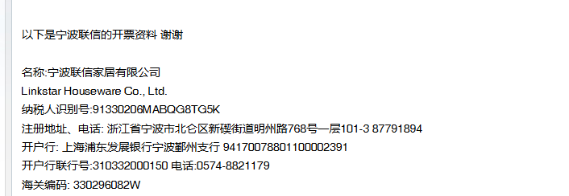
发票通知单
编号 （发票张数） | 申请日期 | 客户 | 开票抬头 （请填写全名） | 货物或应 税劳名称（比如吊粒，吊牌等，大致写一下就可以） | 规格型号 （如果不需要注明的请写“无”） | 单位 | 数量 | 金额 （一张发票的总金额） | 备注3
1 | 2025-12-29 | 宁波联信 | 宁波联信家居有限公司 | 贴纸 | 无 | pcs | 16700 | ￥5,453.55 | 见票付款

